ソースについて
現在、以下のアドレスで公開しています。
 | https://github.com/pubranko/MegurineLuka
また、ソースの一覧を以下の表にまとめました。
 |  |  |  |  |  | フェーズ２開発
№ | ディレクトリ | ファイル | 機能概要 |  | 会員/ オペレーター | ① 会員登録 | ② 商品登録 | ③ 商品購入
4 | / | README.md
フェーズ１～２までの開発では大きく３つの機能を実装しています。
①：会員登録機能
②：商品登録機能
③：会員の商品購入機能
機能とソースの関連が深い場合、「〇」を記載しています。
5 | / | artisan
6 | / | composer.json | composerでインストールしたソースの関連情報
7 | / | composer.lock | composerでインストールしたソースの関連情報
8 | / | package-lock.json
9 | / | package.json
10 | / | phpunit.xml |  | テスト用のＤＢ情報を登録
11 | / | server.php
12 | / | webpack.mix.js
13 |  | .editorconfig
14 |  | .env |  | 環境変数の設定 ・アプリの基本情報 ・ＤＢ接続情報 ・フェイカーの日本語パッケージ
15 |  | .env.example
16 |  | .gitattributes
17 |  | .gitignore
18 |  | .phpunit.result.cache
19 |  | .styleci.yml
20 | /app/ |  | アプリ
21 | /app/ | AddressMaster.php |  | モデル：住所マスタ |  | 〇 |  | 〇
22 | /app/ | TagMaster.php |  | モデル：注目商品マスタ |  |  | 〇 | 〇
23 | /app/ | Member.php |  | モデル：会員情報マスタ |  | 〇 |  | 〇
24 | /app/ | Operator.php |  | モデル：オペレーター情報マスタ |  |  | 〇
25 | /app/ | ProductCartList.php |  | モデル：商品カートリスト |  |  |  | 〇
26 | /app/ | ProductDeliveryStatusList.php |  | モデル：商品配送状況リスト |  |  |  | 〇
27 | /app/ | ProductMaster.php |  | モデル：商品情報マスタ |  |  | 〇 | 〇
28 | /app/ | ProductStockList.php |  | モデル：商品在庫リスト |  |  |  | 〇
29 | /app/ | ProductTransactionList.php |  | モデル：商品取引リスト |  |  |  | 〇
30 | /app/ | User.php |  | モデル：未使用
31 | /app/Console/
32 | /app/Console/ | Kernel.php
33 | /app/Exceptions/
34 | /app/Exceptions/ | Handler.php
35 | /app/Http/
36 | /app/Http/ | Kernel.php |  | カーネル ミドルウェアを登録
37 | /app/Http/Controllers/ |  | コントローラー
38 | /app/Http/Controllers/ | AddressMastersController.php |  | 郵便番号より住所情報を参照し取得する(AJAX) | 共通 | 〇 |  | 〇
39 | /app/Http/Controllers/ | Controller.php |  | 未使用
40 | /app/Http/Controllers/ | HomeController.php |  | 未使用
41 | /app/Http/Controllers/ | ProductListController.php |  | 商品検索した結果を表示。また商品の詳細を表示。 | 会員 |  |  |  | フェーズ２で廃止
42 | /app/Http/Controllers/ | SalesSiteController.php |  | ＴＯＰページ、タグ別のページを表示 | 会員 |  |  | 〇
43 | /app/Http/Controllers/Auth/
44 | /app/Http/Controllers/Auth/ | ConfirmPasswordController.php
45 | /app/Http/Controllers/Auth/ | ForgotPasswordController.php
46 | /app/Http/Controllers/Auth/ | LoginController.php
47 | /app/Http/Controllers/Auth/ | RegisterController.php
48 | /app/Http/Controllers/Auth/ | ResetPasswordController.php
49 | /app/Http/Controllers/Auth/ | VerificationController.php
50 | /app/Http/Controllers/CommonProcess/
51 | /app/Http/Controllers/MemberAuth/ |  | マルチ認証（会員向け） |  | 会員
52 | /app/Http/Controllers/MemberAuth/ | ForgotPasswordController.php |  | パスワード忘れ | 会員 | 〇
53 | /app/Http/Controllers/MemberAuth/ | LoginController.php |  | ログイン | 会員 | 〇
54 | /app/Http/Controllers/MemberAuth/ | RegisterController.php |  | 会員登録 Multi-Authでインストールされたものをベースに以下の修正。 ①入力⇒確認⇒結果の３画面構成へ修正。 ②入力内容を、会員の基本情報（氏名・ 住所・電話番号）へ修正。 | 会員 | 〇
55 | /app/Http/Controllers/MemberAuth/ | ResetPasswordController.php |  | パスワードリセット | 会員 | 〇
56 | /app/Http/Controllers/MemberMenu/ |  | 会員用画面のコントローラー |  | 会員
57 | /app/Http/Controllers/MemberMenu/ | ProductCartListController.php |  |  | 会員 |  |  | 〇
58 | /app/Http/Controllers/MemberMenu/ | ProductTransactionController.php |  |  | 会員 |  |  | 〇
59 | /app/Http/Controllers/OperatorAuth/ |  | マルチ認証（オペレーター向け） |  | オペレーター
60 | /app/Http/Controllers/OperatorAuth/ | ForgotPasswordController.php |  | パスワード忘れ | オペレーター
61 | /app/Http/Controllers/OperatorAuth/ | LoginController.php |  | ログイン | オペレーター
62 | /app/Http/Controllers/OperatorAuth/ | RegisterController.php |  | 未使用：オペレーター登録 オペレーターの登録は、管理者が直接登録するため使用しない。 | オペレーター
63 | /app/Http/Controllers/OperatorAuth/ | ResetPasswordController.php |  | パスワードリセット | オペレーター
64 | /app/Http/Controllers/OperatorMenu/ |  | オペレーター専用画面のコントローラー |  | オペレーター
65 | /app/Http/Controllers/OperatorMenu/ | MenuController.php |  | オペレーターのｔｏｐメニュー画面 | オペレーター |  | 〇
66 | /app/Http/Controllers/OperatorMenu/ | ProductApprovalController.php |  | 商品_検索（※上席者の承認作業） | オペレーター |  | 〇
67 | /app/Http/Controllers/OperatorMenu/ | ProductReferenceController.php |  | 商品_検索、商品情報_参照画面 | オペレーター |  | 〇
68 | /app/Http/Controllers/OperatorMenu/ | ProductRegisterController.php |  | 商品情報_仮登録（＊）画面 | オペレーター |  | 〇
69 | /app/Http/Middleware/ |  | ミドルウェア
70 | /app/Http/Middleware/ | Authenticate.php
71 | /app/Http/Middleware/ | CheckForMaintenanceMode.php
72 | /app/Http/Middleware/ | EncryptCookies.php
73 | /app/Http/Middleware/ | MembersConvertMiddleware.php | ・ | 会員情報マスタへの登録時に使用するミドルウェア |  | 〇
74 | /app/Http/Middleware/ | OperatorCodeAddMiddleware.php | ・ | ※現在未使用：不要
75 | /app/Http/Middleware/ | ProductRegisterConvertMiddleware.php | ・ | 商品情報マスタへの登録時に使用するミドルウェア |  |  | 〇
76 | /app/Http/Middleware/ | RedirectIfAuthenticated.php
77 | /app/Http/Middleware/ | RedirectIfMember.php |  | Multi-Authで自動生成 | 会員
78 | /app/Http/Middleware/ | RedirectIfNotMember.php |  | Multi-Authで自動生成 | 会員
79 | /app/Http/Middleware/ | RedirectIfNotOperator.php |  | Multi-Authで自動生成 | オペレーター
80 | /app/Http/Middleware/ | RedirectIfOperator.php |  | Multi-Authで自動生成 | オペレーター
81 | /app/Http/Middleware/ | RequestConvertMiddleware.php | ・ | グローバルミドルウェア すべての入力フォームの前後の空白（全半角）を除去
82 | /app/Http/Middleware/ | TrimStrings.php
83 | /app/Http/Middleware/ | TrustProxies.php
84 | /app/Http/Middleware/ | VerifyCsrfToken.php
85 | /app/Http/Requests/ |  | フォームリクエスト
86 | /app/Http/Requests/ | DeliveryAddressCheckRequest.php |  | 購入手続：配達先情報（氏名・住所・電話番号）のチェック | 会員 |  |  | 〇
87 | /app/Http/Requests/ | DeliveryDatetimeCheckRequest.php |  | 購入手続：配達日時情報のチェック | 会員 |  |  | 〇
88 | /app/Http/Requests/ | DeliveryPaymentCheckRequest.php |  | 購入手続：支払方法（クレジットカード）のチェック | 会員 |  |  | 〇
89 | /app/Http/Requests/ | DeliveryRegisterRequest.php |  | 購入手続：最新のマスタを使った最終チェック | 会員 |  |  | 〇
90 | /app/Http/Requests/ | MemberRegisterCheckRequest.php |  | 会員登録：入力値チェック | 会員 | 〇
91 | /app/Http/Requests/ | MemberRegisterRequest.php |  | 会員登録：最新のマスタを使った最終チェック | 会員 | 〇
92 | /app/Http/Requests/ | ProductApprovalRequest.php |  | 商品登録：上席者の承認時のチェック | オペレーター |  | 〇
93 | /app/Http/Requests/ | ProductCartAddRequest.php |  | 購入手続き：カートへの追加時のチェック | 会員 |  |  | 〇
94 | /app/Http/Requests/ | ProductCartDeleteRequest.php |  | 購入手続き：カートから削除時のチェック | 会員 |  |  | 〇
95 | /app/Http/Requests/ | ProductCartSelectRequest.php |  | 購入手続き：カートを選択時のチェック | 会員 |  |  | 〇
96 | /app/Http/Requests/ | ProductRegisterCheckRequest.php |  | 商品登録：商品情報の入力チェック | オペレーター |  | 〇
97 | /app/Http/Requests/ | ProductRegisterRequest.php |  | 商品登録：最新のマスタを使った最終チェック | オペレーター |  | 〇
98 | /app/Http/Requests/ | ProductSearchRequest.php |  | 商品参照：商品検索時の入力チェック | オペレーター |  | 〇
99 | /app/Http/Requests/ | ProductShowRequest.php |  | 商品参照：商品IDの存在チェック | 会員 |  |  | 〇
100 | /app/Notifications/
101 | /app/Notifications/ | MemberResetPassword.php
102 | /app/Notifications/ | OperatorResetPassword.php
103 | /app/Providers/ |  | プロバイダー
104 | /app/Providers/ | AppServiceProvider.php
105 | /app/Providers/ | AuthServiceProvider.php
106 | /app/Providers/ | BroadcastServiceProvider.php
107 | /app/Providers/ | EventServiceProvider.php
108 | /app/Providers/ | OperatorServiceProvider.php |  | 現在未使用
109 | /app/Providers/ | RouteServiceProvider.php
110 | /app/Rules/ |  | 独自ルール
111 | /app/Rules/ | MemberPurchaseStopDivisionRule.php |  | 会員が購入停止になっていた場合エラー | 会員 |  |  | 〇
112 | /app/Rules/ | PaymentStatusUnsettledRule.php |  | 決済しようとしたカートが、既に決済・キャンセルとなっていた場合エラー | 会員 |  |  | 〇
113 | /app/Rules/ | ProductStockRule.php |  | 商品の在庫チェック。在庫がなければエラー | 会員 |  |  | 〇
114 | /app/Rules/ | SalesPeriodDuplicationRule.php |  | 商品登録時、同一商品コードで販売期間が重複していた場合エラー | オペレーター |  | 〇
115 | /app/Rules/ | SellingDiscontinuedRule.php |  | 商品が販売中止の場合エラー | 会員 |  |  | 〇
116 | /bootstrap/
117 | /bootstrap/ | app.php
118 | /bootstrap/cache/
119 | /bootstrap/cache/ | packages.php
120 | /bootstrap/cache/ | services.php
121 | /config/ |  | コンフィグ
122 | /config/ | app.php |  | 以下を修正 ①APP_NAME ②timezone ③locale ④fallback_locale ⑤faker_locale
123 | /config/ | auth.php |  | Multi-Authで自動更新
124 | /config/ | broadcasting.php
125 | /config/ | cache.php
126 | /config/ | database.php |  | データベースの設定 ※.envに接続情報を持たせました。
127 | /config/ | filesystems.php
128 | /config/ | hashing.php
129 | /config/ | logging.php |  | LOG_CHANNELをstockからdaily（日別に保存）へ修正
130 | /config/ | mail.php
131 | /config/ | queue.php
132 | /config/ | services.php
133 | /config/ | session.php |  | セッションの保存先（SESSION_DRIVER）をＤＢに変更
134 | /config/ | view.php
135 | /database/ |  | データベース
136 | /database/factories/ |  | ファクトリー
137 | /database/factories/ | MembersFactory.php |  | 会員情報マスタ |  | 〇 |  | 〇
138 | /database/factories/ | OperatorsFactory.php |  | 操作員（オペレーター）マスタ |  |  | 〇
139 | /database/factories/ | ProductMastersFactory.php |  | 商品情報マスタ |  |  | 〇 | 〇
140 | /database/factories/ | featured_product_masters.php |  | 注目商品マスタ |  |  |  | 〇
141 | /database/factories/ | product_cart_lists.php |  | 商品カートリスト |  |  |  | 〇
142 | /database/factories/ | product_stock_lists.php |  | 商品在庫リスト |  |  |  | 〇
143 | /database/migrations/ |  | マイグレーションファイル
144 | /database/migrations/ | 2014_10_12_000000_create_users_table.php |  | 未使用
145 | /database/migrations/ | 2014_10_12_100000_create_password_resets_table.php |  | 未使用
146 | /database/migrations/ | 2019_08_19_000000_create_failed_jobs_table.php |  | 未使用
147 | /database/migrations/ | 2019_12_22_062449_create_operators_table.php |  | Multi-Authで自動作成 操作員（オペレーター）マスタ ・オペレーターコードを追加 |  |  | 〇
148 | /database/migrations/ | 2019_12_22_062450_create_operator_password_resets_table.php |  | Multi-Authで自動作成 オペレーターのパスワードリセット |  |  | 〇
149 | /database/migrations/ | 2019_12_22_062505_create_members_table.php |  | Multi-Authで自動作成 会員情報マスタ ・会員の基本情報項目を追加 |  | 〇
150 | /database/migrations/ | 2019_12_22_062506_create_member_password_resets_table.php |  | Multi-Authで自動作成 会員のパスワードリセット |  | 〇
151 | /database/migrations/ | 2019_12_22_080318_create_sessions_table.php |  | セッション用マイグレーションファイル コマンドで自動生成（php artisan session:table）
152 | /database/migrations/ | 2019_12_22_091426_cretate_address_masters_table.php |  | 住所情報マスタ⇒作成 |  | 〇 |  | 〇
153 | /database/migrations/ | 2019_12_26_160323_change_address_table.php |  | 住所情報マスタ⇒変更 |  | 〇 |  | 〇
154 | /database/migrations/ | 2020_01_02_112523_create_product_masters_table.php |  | 商品情報マスタ⇒作成 |  |  | 〇 | 〇
155 | /database/migrations/ | 2020_01_15_131324_create_featured_product_masters_table.php |  | 注目商品マスタ⇒作成 |  |  |  | 〇
156 | /database/migrations/ | 2020_01_17_103502_create_product_cart_lists_table.php |  | 商品カートリスト⇒作成 |  |  |  | 〇
157 | /database/migrations/ | 2020_01_18_104254_create_product_stock_lists_table.php |  | 商品在庫リスト⇒作成 |  |  |  | 〇
158 | /database/migrations/ | 2020_01_21_164029_create_product_transaction_lists_table.php |  | 商品取引リスト⇒作成 |  |  |  | 〇
159 | /database/migrations/ | 2020_01_21_164031_create_product_delivery_status_lists_table.php |  | 商品配達状況リスト⇒作成 |  |  |  | 〇
160 | /database/migrations/ | 2020_03_27_121254_add_column_tag_level.php |  | タグマスタ⇒項目追加 |  |  | 〇 | 〇
161 | /database/migrations/ | 2020_03_27_162749_add_column_children_tag.php |  | タグマスタ⇒項目追加 |  |  | 〇 | 〇
162 | /database/migrations/ | 2020_03_27_163000_change_column_priority.php |  | タグマスタ⇒項目変更 |  |  | 〇 | 〇
163 | /database/migrations/ | 2020_03_27_171535_rename_table_featured_product_masters_tag_masters.php |  | 注目商品マスタ⇒リネーム（タグマスタ） |  |  | 〇 | 〇
164 | /database/seeds/ |  | シーダー
165 | /database/seeds/ | DatabaseSeeder.php
166 | /database/seeds/ | MembersTableSeeder.php |  | 会員情報マスタのシーダー |  | 〇
167 | /database/seeds/ | OperatorsTableSeeder.php |  | 操作員（オペレーター）情報マスタのシーダー ※オペレーターの登録には、シーダーか、phpMyAdminを使用する。 |  |  | 〇
168 | /database/seeds/ | ProductMastersTableSeeder2.php |  | ファクトリーを利用し、商品情報マスタへレコードを追加するシーダー
169 | /node_modules/ |  | ※ファイルが多いので省略
170 | /public/ |  | クライアント側への公開エリア
171 | /public/ | favicon.ico
172 | /public/ | index.php
173 | /public/ | mix-manifest.json
174 | /public/ | robots.txt
175 | /public/ | storage -> /home/mikuras/003_夢の宅配便/dreamcourier/storage/app/public
176 | /public/css/
177 | /public/css/ | app.css |  | 未使用
178 | /public/css/ | member.css |  | 会員用css |  | 〇 |  | 〇
179 | /public/css/ | operator.css |  | オペレーター用css |  |  | 〇
180 | /public/js/
181 | /public/js/ | address_get.js |  | 画面より入力された郵便番号よりajaxで住所情報を取得するJavaScript。 |  | 〇 |  | 〇
182 | /public/js/ | app.js |  | 未使用
183 | /public/js/ | select_link.js |  | 渡らされたロケーションとidをもとにサーバーへリクエストを送信する。その結果を別windowで開く。 例）ロケーション：/operator/product/show? ID:1 ⇒ 「/operator/product/show?id=1」へリクエストを送る。 |  |  | 〇
184 | /resources/ |  | リソース
185 | /resources/js/
186 | /resources/js/ | app.js
187 | /resources/js/ | bootstrap.js
188 | /resources/js/components/
189 | /resources/js/components/ | ExampleComponent.vue
190 | /resources/lang/
191 | /resources/lang/en/
192 | /resources/lang/en/ | auth.php
193 | /resources/lang/en/ | pagination.php
194 | /resources/lang/en/ | passwords.php
195 | /resources/lang/en/ | validation.php
196 | /resources/lang/ja/ |  | 日本語パッケージの導入により自動設定
197 | /resources/lang/ja/ | auth.php |  | 〃
198 | /resources/lang/ja/ | pagination.php |  | 〃
199 | /resources/lang/ja/ | passwords.php |  | 〃
200 | /resources/lang/ja/ | validation.php |  | 〃
201 | /resources/sass/
202 | /resources/sass/ | _variables.scss
203 | /resources/sass/ | app.scss
204 | /resources/views/ |  | ビュー
205 | /resources/views/ | home.blade.php
206 | /resources/views/ | welcome.blade.php
207 | /resources/views/auth/
208 | /resources/views/auth/ | login.blade.php
209 | /resources/views/auth/ | register.blade.php
210 | /resources/views/auth/ | verify.blade.php
211 | /resources/views/auth/passwords/
212 | /resources/views/auth/passwords/ | confirm.blade.php
213 | /resources/views/auth/passwords/ | email.blade.php
214 | /resources/views/auth/passwords/ | reset.blade.php
215 | /resources/views/layouts/
216 | /resources/views/layouts/ | app.blade.php
217 | /resources/views/member/ |  | 会員向けビュー |  | 会員
218 | /resources/views/member/ | cart_lists.blade.php |  | 会員登録用画面（購入手続き_カート一覧） | 会員 |  |  | 〇
219 | /resources/views/member/ | delivery_address.blade.php |  | 購入手続き_配達先指定 | 会員 |  |  | 〇
220 | /resources/views/member/ | delivery_check.blade.php |  | 購入手続き（確認） | 会員 |  |  | 〇
221 | /resources/views/member/ | delivery_datetime.blade.php |  | 購入手続き_配達日時指定 | 会員 |  |  | 〇
222 | /resources/views/member/ | delivery_payment.blade.php |  | 購入手続き_支払方法指定 | 会員 |  |  | 〇
223 | /resources/views/member/ | delivery_result.blade.php |  | 購入手続き（結果） | 会員 |  |  | 〇
224 | /resources/views/member/ | home.blade.php |  | ※現在未使用：後日会員のメニュー画面用に使用する予定 | 会員
225 | /resources/views/member/ | site_product.blade.php |  | 会員向け商品詳細ページ | 会員 |  |  | 〇
226 | /resources/views/member/ | site_product_lists.blade.php |  | 会員向けカテゴリ別商品一覧ページ | 会員 |  |  | 〇
227 | /resources/views/member/ | site_top.blade.php |  | 会員向けＴＯＰページ | 会員 |  |  | 〇 | フェーズ２で廃止
228 | /resources/views/member/auth/ |  |  | Multi-Authで自動生成 | 会員
229 | /resources/views/member/auth/ | login.blade.php |  | 会員ログイン画面 Multi-Authで自動生成 | 会員 | 〇
230 | /resources/views/member/auth/ | registercheck.blade.php |  | 会員登録情報変更（確認） | 会員 | 〇
231 | /resources/views/member/auth/ | registerin.blade.php |  | 会員登録情報変更（入力） ※Multi-Authで自動生成したものをベースに修正 | 会員 | 〇
232 | /resources/views/member/auth/ | registerresult.blade.php |  | 会員登録情報変更（結果） | 会員 | 〇
233 | /resources/views/member/auth/passwords/ |  |  | Multi-Authで自動生成 | 会員
234 | /resources/views/member/auth/passwords/ | email.blade.php |  | Multi-Authで自動生成 | 会員
235 | /resources/views/member/auth/passwords/ | reset.blade.php |  | Multi-Authで自動生成 | 会員
236 | /resources/views/member/layout/ |  |  |  | 会員
237 | /resources/views/member/layout/ | auth.blade.php |  | 会員向け全ページの共通部（<head>部など） ※Multi-Authで自動生成したものをベースに修正 | 会員 | 〇 |  | 〇
238 | /resources/views/member/subviews/ |  | 会員向けサブビュー |  | 会員
239 | /resources/views/member/subviews/ | menu_bar.blade.php |  | 会員向けのメニューバー（ＴＯＰページや、タグ別の商品一覧画面を表示するのに使用する） ※現在試作中 | 会員 |  |  | 〇 | フェーズ２で廃止
 | /resources/views/member/subviews/ | side_bar.blade.php |  | サイドバー用のブレード | 会員 |  |  | 〇
241 | /resources/views/operator/ |  | オペレーター向けビュー |  | オペレーター
242 | /resources/views/operator/ | home.blade.php |  | 操作員メニュー | オペレーター |  | 〇
243 | /resources/views/operator/auth/ |  |  | Multi-Authで自動生成 | オペレーター
244 | /resources/views/operator/auth/ | login.blade.php |  | Multi-Authで自動生成 ※日本語化のみ | オペレーター |  | 〇
245 | /resources/views/operator/auth/ | passwords |  | Multi-Authで自動生成 ※日本語化のみ | オペレーター
246 | /resources/views/operator/auth/ | email.blade.php |  | Multi-Authで自動生成 ※日本語化のみ | オペレーター
247 | /resources/views/operator/auth/ | reset.blade.php |  | Multi-Authで自動生成 ※日本語化のみ | オペレーター
248 | /resources/views/operator/auth/ | register.blade.php |  | Multi-Authで自動生成 ※未使用 | オペレーター
249 | /resources/views/operator/layout/ |  |  |  | オペレーター
250 | /resources/views/operator/layout/ | auth.blade.php |  | オペレーター向け全ページの共通部（<head>部など） ※Multi-Authで自動生成したものをベースに修正 | オペレーター
251 | /resources/views/operator/menu/ |  |  |  | オペレーター
252 | /resources/views/operator/menu/ | product_register_check.blade.php |  | 商品情報_仮登録（確認） | オペレーター |  | 〇
253 | /resources/views/operator/menu/ | product_register_in.blade.php |  | 商品情報_仮登録（入力） | オペレーター |  | 〇
254 | /resources/views/operator/menu/ | product_register_result.blade.php |  | 商品情報_仮登録（結果） | オペレーター |  | 〇
255 | /resources/views/operator/menu/ | product_search.blade.php |  | 商品_検索 | オペレーター |  | 〇
256 | /resources/views/operator/menu/ | product_show.blade.php |  | 商品情報_参照 | オペレーター |  | 〇
257 | /resources/views/vendor/
258 | /resources/views/vendor/mail/
259 | /resources/views/vendor/mail/html/
260 | /resources/views/vendor/mail/html/ | button.blade.php
261 | /resources/views/vendor/mail/html/ | footer.blade.php
262 | /resources/views/vendor/mail/html/ | header.blade.php
263 | /resources/views/vendor/mail/html/ | layout.blade.php
264 | /resources/views/vendor/mail/html/ | message.blade.php
265 | /resources/views/vendor/mail/html/ | panel.blade.php
266 | /resources/views/vendor/mail/html/ | promotion.blade.php
267 | /resources/views/vendor/mail/html/ | subcopy.blade.php
268 | /resources/views/vendor/mail/html/ | table.blade.php
269 | /resources/views/vendor/mail/html/ | themes
270 | /resources/views/vendor/mail/html/ | default.css
271 | /resources/views/vendor/mail/html/promotion
272 | /resources/views/vendor/mail/html/promotion | button.blade.php
273 | /resources/views/vendor/mail/text/
274 | /resources/views/vendor/mail/text/ | button.blade.php
275 | /resources/views/vendor/mail/text/ | footer.blade.php
276 | /resources/views/vendor/mail/text/ | header.blade.php
277 | /resources/views/vendor/mail/text/ | layout.blade.php
278 | /resources/views/vendor/mail/text/ | message.blade.php
279 | /resources/views/vendor/mail/text/ | panel.blade.php
280 | /resources/views/vendor/mail/text/ | promotion.blade.php
281 | /resources/views/vendor/mail/text/ | subcopy.blade.php
282 | /resources/views/vendor/mail/text/ | table.blade.php
283 | /resources/views/vendor/mail/text/promotion
284 | /resources/views/vendor/mail/text/promotion | button.blade.php
285 | /routes/ |  | ルート
286 | /routes/ | api.php
287 | /routes/ | channels.php
288 | /routes/ | console.php
289 | /routes/ | member.php |  | 会員でログイン状態のルート情報 ※Multi-Authで自動生成したものをベースに修正 |  | 〇 |  | 〇
290 | /routes/ | operator.php |  | オペレーターでログイン状態のルート情報 ※Multi-Authで自動生成したものをベースに修正 |  |  | 〇
291 | /routes/ | web.php |  | 非会員専用のルート情報 |  | 〇 |  | 〇
292 | /storage/ |  | ストレージ
293 | /storage/app/
294 | /storage/app/public/
295 | /storage/app/public/product_image/ |  |  | 商品画像保存エリア |  |  | 〇
296 | /storage/app/public/product_image/ | ComingSoon.jpg |  | ※商品の画像サンプル |  |  | 〇
297 | /storage/app/public/product_thumbnail/ |  |  | 商品サムネイル保存エリア |  |  | 〇
298 | /storage/app/public/product_thumbnail/ | ComingSoon.jpg |  | ※商品のサムネイルサンプル |  |  | 〇
299 | /storage/app/public/temp/ |  |  | 商品登録中の一時フォルダ |  |  | 〇
300 | /storage/framework/
301 | /storage/framework/cache/
302 | /storage/framework/cache/data/省略/
303 | /storage/framework/sessions/
304 | /storage/framework/testing/
305 | /storage/framework/testing/disks/
306 | /storage/framework/testing/disks/avatars/
307 | /storage/framework/views/省略/
308 | /storage/logs/ |  | ログ
309 | /storage/logs/ | laravel.log
310 | /tests/ |  | テスト
311 | /tests/ | CreatesApplication.php
312 | /tests/ | TestCase.php
313 | /tests/Feature/
314 | /tests/Feature/ | Delivery1Test.php |  | 商品購入に関するテスト ・全体的な疎通テスト ・一部画面のバリデートテスト |  |  |  | 〇
315 | /tests/Feature/ | Delivery2Test.php |  | 購入手続き_配達先指定画面のバリデートテスト ※上記のDelivery1Test.phpではテストしきれない部分を分割 |  |  |  | 〇
316 | /tests/Feature/ | Delivery3Test.php |  | 購入手続き_配達日時指定画面のバリデートテスト |  |  |  | 〇
317 | /tests/Feature/ | Delivery4Test.php |  | 購入手続き_支払方法指定画面のバリデートテスト |  |  |  | 〇
318 | /tests/Feature/ | Delivery5Test.php |  | 購入手続き（確認）画面のバリデートテスト |  |  |  | 〇
開発及びテストは以下の順に作成しています。
①：会員登録機能
②：商品登録機能
③：会員の商品購入機能
①と②のテストに関しては不慣れであったため、出来があまり良くありません。フェーズ２以降で作り直す予定です。
319 | /tests/Feature/ | MemberRegisterCheckTest.php |  | 新規会員登録（入力）画面のバリデートテスト ※@dataProvider使用 |  | 〇
320 | /tests/Feature/ | MemberRegisterTest.php |  | 新規会員登録（確認）画面のバリデートテスト ※@dataProvider使用 |  | 〇
321 | /tests/Feature/ | MembersTest.php |  | 新規会員登録（入力）画面のバリデートテスト ※HTTPテスト |  | 〇
322 | /tests/Feature/ | ProductRegisterTest.php |  | 商品情報_仮登録（入力）画面のバリデートテスト ※@dataProvider使用 |  |  | 〇
323 | /tests/Feature/ | ProductSearchTest.php |  | 商品_検索画面のバリデートテスト ※HTTPテスト |  |  | 〇
324 | /tests/Feature/ | ProductTest.php |  | 商品情報_仮登録（※）画面のバリデートテスト ※HTTPテスト |  |  | 〇
325 | /tests/Unit/
326 | /tests/Unit/ | ExampleTest.php
327 | /vendor/ |  |  | ※ファイル数が多いため省略

①会員登録機能の簡易説明
【①会員登録機能に関する設計書・ソース・画面サンプル】

 | ＜機能＞ | 新規に入会を希望する会員への登録機能

 | ＜処理の流れ＞ | ①入力画面で会員基本情報をを入力
 |  | ②上記①で入力した内容を確認し、問題がなければログインパスワードを入力する。
 |  | ③会員情報マスタへ登録し、入会手続きが完了したことを通知する。

 | ＜関連設計書＞ | 業務フロー | 111.業務フロー図(biz-mbr-01)会員登録.xlsx
 |  | 画面設計書 | 121.画面遷移図（会員用）.xlsx
 |  |  | 122.画面設計（scr-mbr-01-01）新規会員登録（入力）.xlsx
 |  |  | 122.画面設計（scr-mbr-01-02）新規会員登録（確認）.xlsx
 |  |  | 122.画面設計（scr-mbr-01-03）新規会員登録（結果）.xlsx
 |  | テーブル設計書 | 131.ER図.xlsx
 |  |  | 132.テーブル定義01（members）会員情報マスタ.xlsx
 |  |  | 132.テーブル定義27（address_masters）住所マスタ.xlsx

 | 関連ソース | ディレクトリ | ファイル | 補足
 | ルート | /routes/ | web.php
 | ミドルウェア | /app/Http/Middleware/ | RequestConvertMiddleware.php | グローバルミドルウェア：入力項目の前後空白除去
 |  | /app/Http/Middleware/ | MembersConvertMiddleware.php | ・入力項目の全半角コンバート ・生年月日をバリデート用に結合。和暦入力の場合西暦も計算。
 | コントローラー | /app/Http/Controllers/Auth/ | RegisterController.php | 新規会員登録（入力）、新規会員登録（確認）、新規会員登録（結果）用。
 |  | /app/Http/Controllers | AddressMastersController.php | 新規会員登録（入力）画面で「郵便番号より住所検索」ボタンを押下した際、AJAXで住所マスタより住所情報を取得する。
 | フォームリクエスト | /app/Http/Requests/ | MemberRegisterCheckRequest.php | 新規会員登録（入力）から新規会員登録（確認）へ遷移する際にチェック
 |  | /app/Http/Requests/ | MemberRegisterRequest.php | 新規会員登録（確認）から新規会員登録（結果）へ遷移する際にチェック
 | 独自ルール | /app/Rules/ | - | -
 | ビュー | /resources/views/member/layout/ | auth.blade.php | 会員向けビューの共通部 ※Multi-Authで自動生成したものをベースに修正
 |  | /resources/views/member/auth/ | registerin.blade.php | ＜画面サンプル１＞参照
 |  | /resources/views/member/auth/ | registercheck.blade.php | ＜画面サンプル２＞参照
 |  | /resources/views/member/auth/ | registerresult.blade.php | ＜画面サンプル３＞参照
 | css | /public/css/ | member.css | 会員向けページ共通のCSSファイル。
 | JavaScript | /public/js/ | address_get.js | 入力された郵便番号から住所情報を取得する。
 | テスト | /tests/Feature/ | MemberRegisterCheckTest.php
 |  | /tests/Feature/ | MemberRegisterTest.php
 |  | /tests/Feature/ | MembersTest.php
開発及びテストは以下の順に作成しています。
①：会員登録機能
②：商品登録機能
③：会員の商品購入機能
①と②のテストに関しては不慣れであったため、出来があまり良くありません。フェーズ２以降で作り直す予定です。
 | ＜画面サンプル１＞ | ＜URL＞~/member/registerin
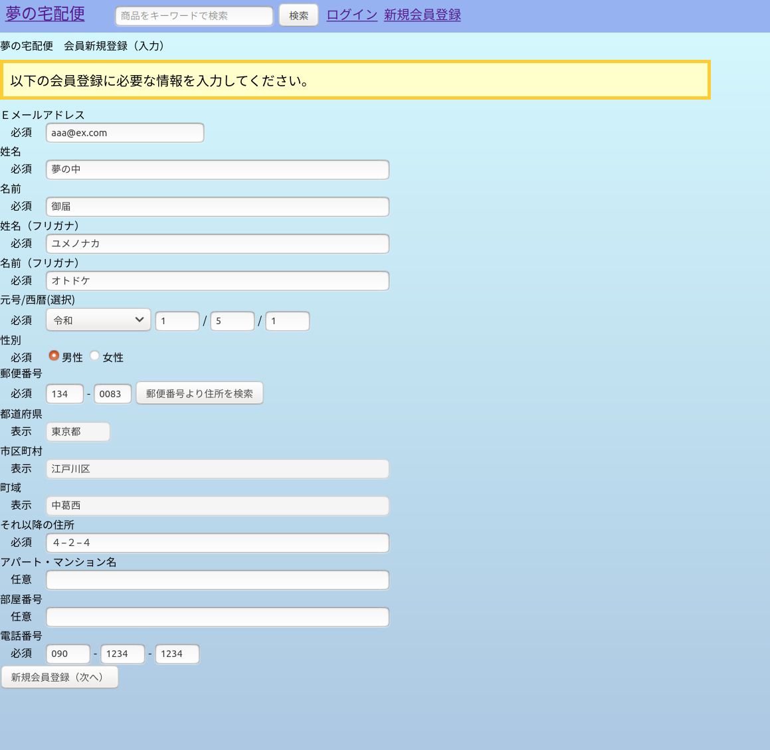

郵便番号より住所を検索ボタンを押下後、AJAXで住所情報を取得し、その内容を下記の都道府県、市区町村、町域へ設定する。
＜URL:get＞~/addresssearch
＜JavaScript＞/public/address_get.js

新規会員登録（次へ）ボタンを押下後、次の画面へ
＜URL＞~/member/registercheck

 | ＜画面サンプル２＞ | ＜URL＞~/member/registercheck
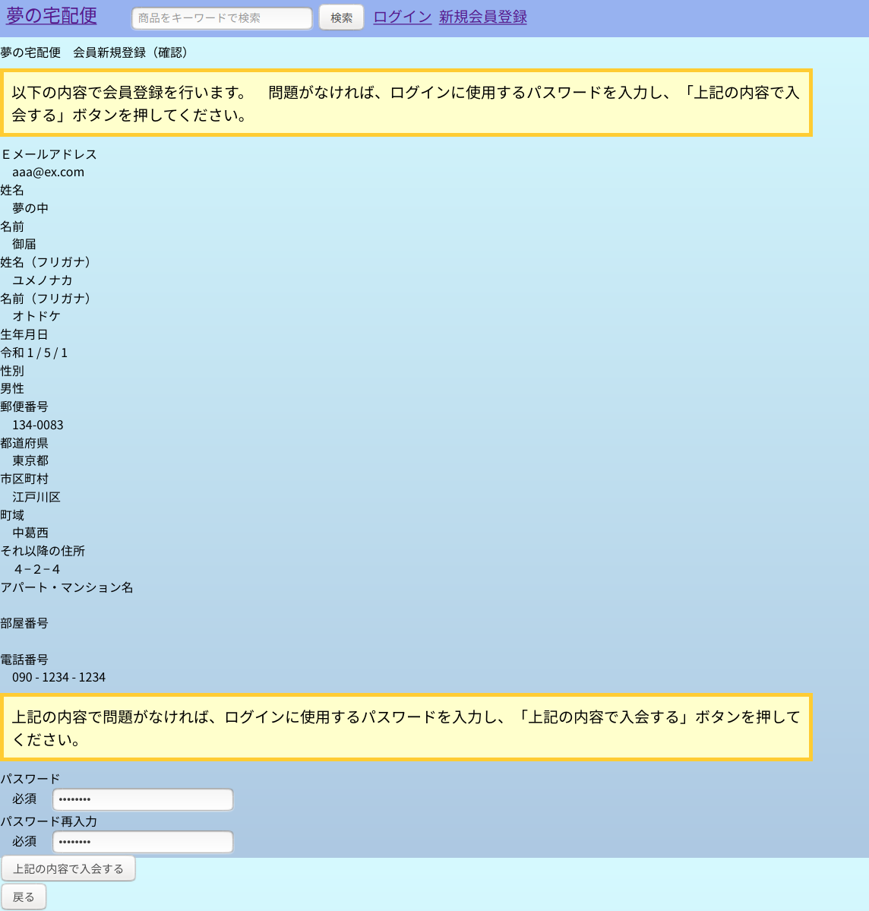

※セッションにパスワードを保存しないほうが良いという記事があったため、最初の画面ではなく、ここでパスワードを入力させています。

上記の内容で入会するボタンを押下後、会員情報マスタへ登録し、次の画面へ
＜URL＞~/member/register

 | ＜画面サンプル３＞ | ＜URL＞~/member/register

②商品登録機能の簡易説明
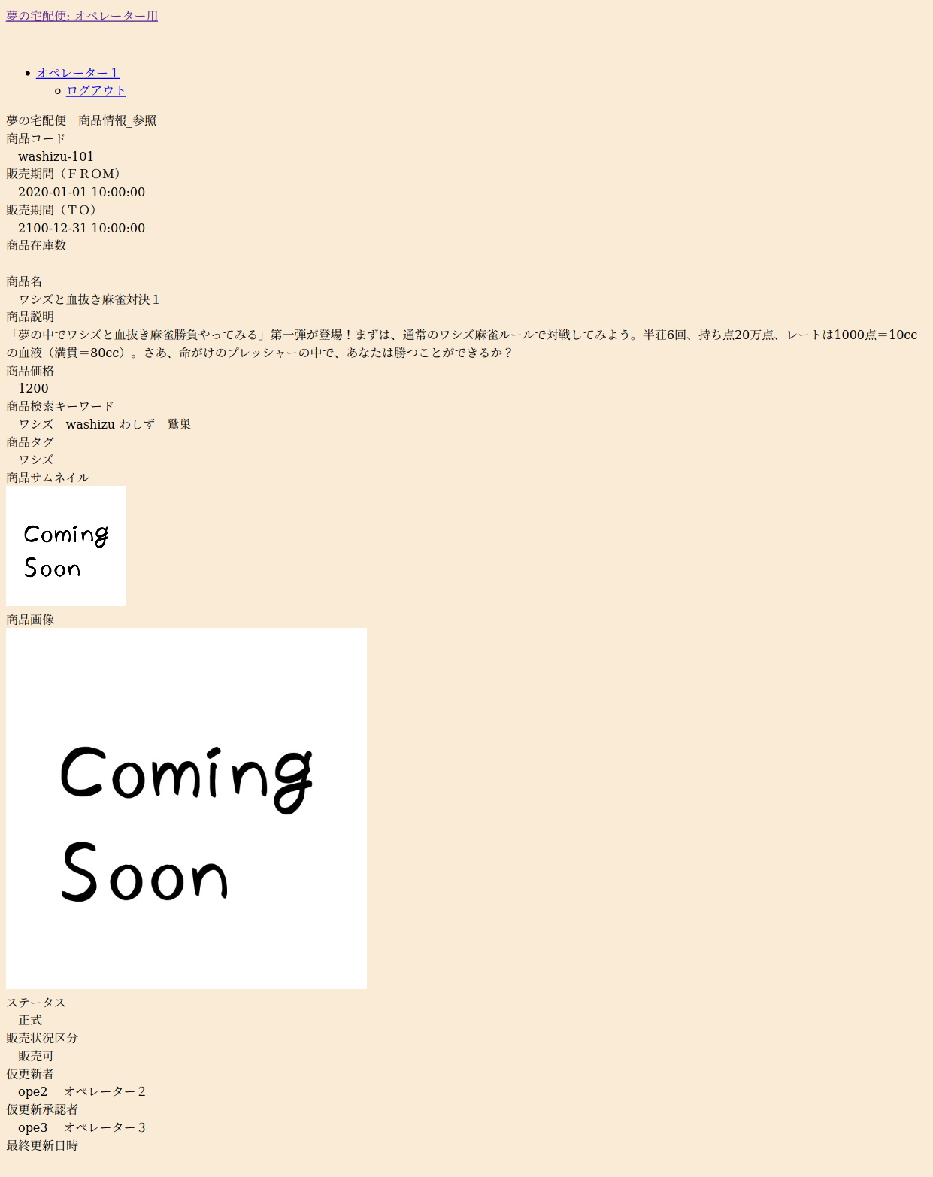
【②商品の登録機能に関する設計書・ソース・画面サンプル】

 | ＜機能＞ | オペレーターが商品を登録する機能

 | ＜処理の流れ＞ | ①入力画面で商品の基本情報をを入力
 |  | ②上記①で入力した内容を確認する。
 |  | ③商品情報マスタへ登録し、登録が完了したことを通知する。

 | ＜関連設計書＞ | 業務フロー | 111.業務フロー図(biz-op-03-01)商品管理_登録.xlsx
 |  |  | 111.業務フロー図(biz-op-03-04)商品管理_検索・参照.xlsx
 |  | 画面設計書 | 121.画面遷移図（オペレーター用）.xlsx
 |  |  | 122.画面設計（scr-op-04-01）商品_検索.xlsx
 |  |  | 122.画面設計（scr-op-04-02）商品情報_参照.xlsx
 |  |  | 122.画面設計（scr-op-04-03）商品情報_仮登録（入力）.xlsx
 |  |  | 122.画面設計（scr-op-04-04）商品情報_仮登録（確認）.xlsx
 |  |  | 122.画面設計（scr-op-04-05）商品情報_仮登録（結果）.xlsx
 |  | テーブル設計書 | 131.ER図.xlsx
 |  |  | 132.テーブル定義07（product_masters）商品情報マスタ.xlsx
 |  |  | 132.テーブル定義18（operators）オペレーター情報マスタ.xlsx

 | 関連ソース | ディレクトリ | ファイル | 補足
 | ルート | /routes/ | operator.php
 | ミドルウェア | /app/Http/Middleware/ | RequestConvertMiddleware.php | グローバルミドルウェア：入力項目の前後空白除去
 |  | /app/Http/Middleware/ | ProductRegisterConvertMiddleware.php | ・入力項目の全半角コンバート ・販売期間FROM〜TOのバリデート用の項目を追加
 | コントローラー | /app/Http/Controllers/OperatorMenu/ | ProductRegisterController.php | 商品情報_仮登録（入力）、商品情報_仮登録（確認）、商品情報_仮登録（結果）用。
 |  | /app/Http/Controllers/OperatorMenu/ | ProductReferenceController.php | 商品_検索、商品情報_参照用
 |  | /app/Http/Controllers/OperatorMenu/ | ProductApprovalController.php | 商品_検索画面で、上席者による承認を行った際、商品情報マスタのステータスを仮登録から正式へ更新する。
 | フォームリクエスト | /app/Http/Requests/ | ProductRegisterCheckRequest.php | 商品情報_仮登録（入力）の入力内容チェック
 |  | /app/Http/Requests/ | ProductRegisterRequest.php | 商品情報_仮登録（確認）でテーブル関連チェック
 |  | /app/Http/Requests/ | ProductSearchRequest.php | 商品_検索の入力内容チェック
 |  | /app/Http/Requests/ | ProductShowRequest.php | 商品_検索の検索結果から商品の詳細を参照しようとした際、商品情報マスタにidが存在するかチェック
 |  | /app/Http/Requests/ | ProductApprovalRequest.php | 商品_検索画面で、仮登録中の商品を承認する際、以下のチェック。 「今回操作しているオペレーターと、仮登録・仮変更を行ったオペレーターが同一の場合エラー」
 | 独自ルール | /app/Rules/ | SalesPeriodDuplicationRule | 同一商品コードで販売期間が重複するレコードがある場合エラー
 | ビュー | /resources/views/operator/layout/ | auth.blade.php | オペレーター向けビューの共通部 ※Multi-Authで自動生成したものをベースに修正
 |  | /resources/views/operator/menu/ | product_register_in.blade.php | ＜画面サンプル１＞参照
 |  | /resources/views/operator/menu/ | product_register_check.blade.php | ＜画面サンプル２＞参照
 |  | /resources/views/operator/menu/ | product_register_result.blade.php | ＜画面サンプル３＞参照
 |  | /resources/views/operator/menu/ | product_search.blade.php | ＜画面サンプル４＞参照
 |  | /resources/views/operator/menu/ | product_show.blade.php | ＜画面サンプル５＞参照
 | css | /public/css/ | operator.css | オペレーター用css
 | JavaScript | /public/js/ | select_link.js | 渡らされたロケーションとidをもとにサーバーへリクエストを送信する。その結果を別windowで開く。 例）ロケーション：/operator/product/show? ID:1 ⇒ 「/operator/product/show?id=1」へリクエストを送る。
 | テスト | /tests/Feature/ | ProductRegisterTest.php | 商品情報_仮登録（入力）画面のバリデートテスト
 |  | /tests/Feature/ | ProductSearchTest.php | 商品_検索画面のバリデートテスト
 |  | /tests/Feature/ | ProductTest.php | 商品情報_仮登録（※）画面のバリデートテスト
開発及びテストは以下の順に作成しています。
①：会員登録機能
②：商品登録機能
③：会員の商品購入機能
①と②のテストに関しては不慣れであったため、出来があまり良くありません。フェーズ２以降で作り直す予定です。
 | ＜画面サンプル１＞ | ＜URL＞~/operator/product/register/in
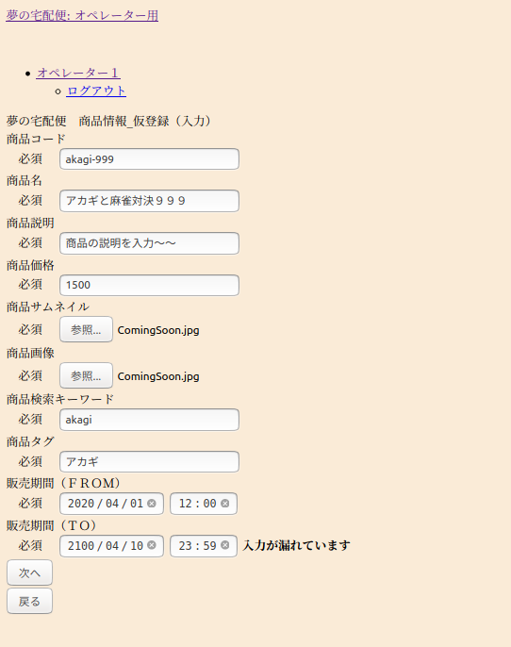

次へボタンを押下後、次の画面へ
＜URL:post＞~/operator/product/register/check

 | ＜画面サンプル２＞ | ＜URL:get＞~/operator/product/register/checkview
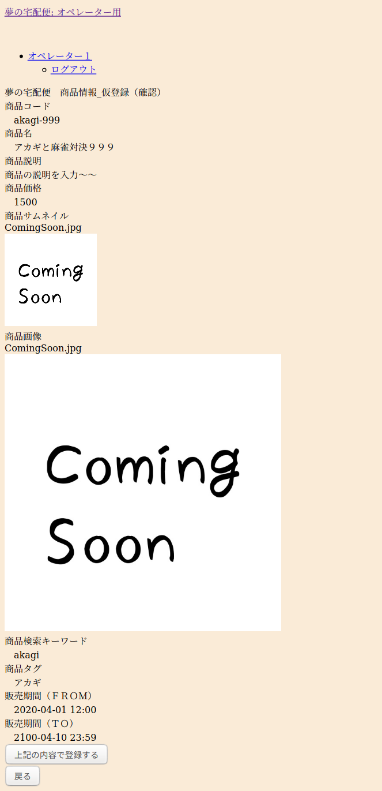

上記の内容で登録するボタンを押下後、次の画面へ
＜URL:post＞~/operator/product/register

 | ＜画面サンプル３＞ | ＜URL:get＞~/operator/product/register/result
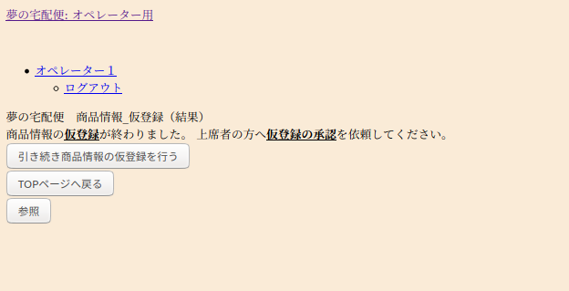

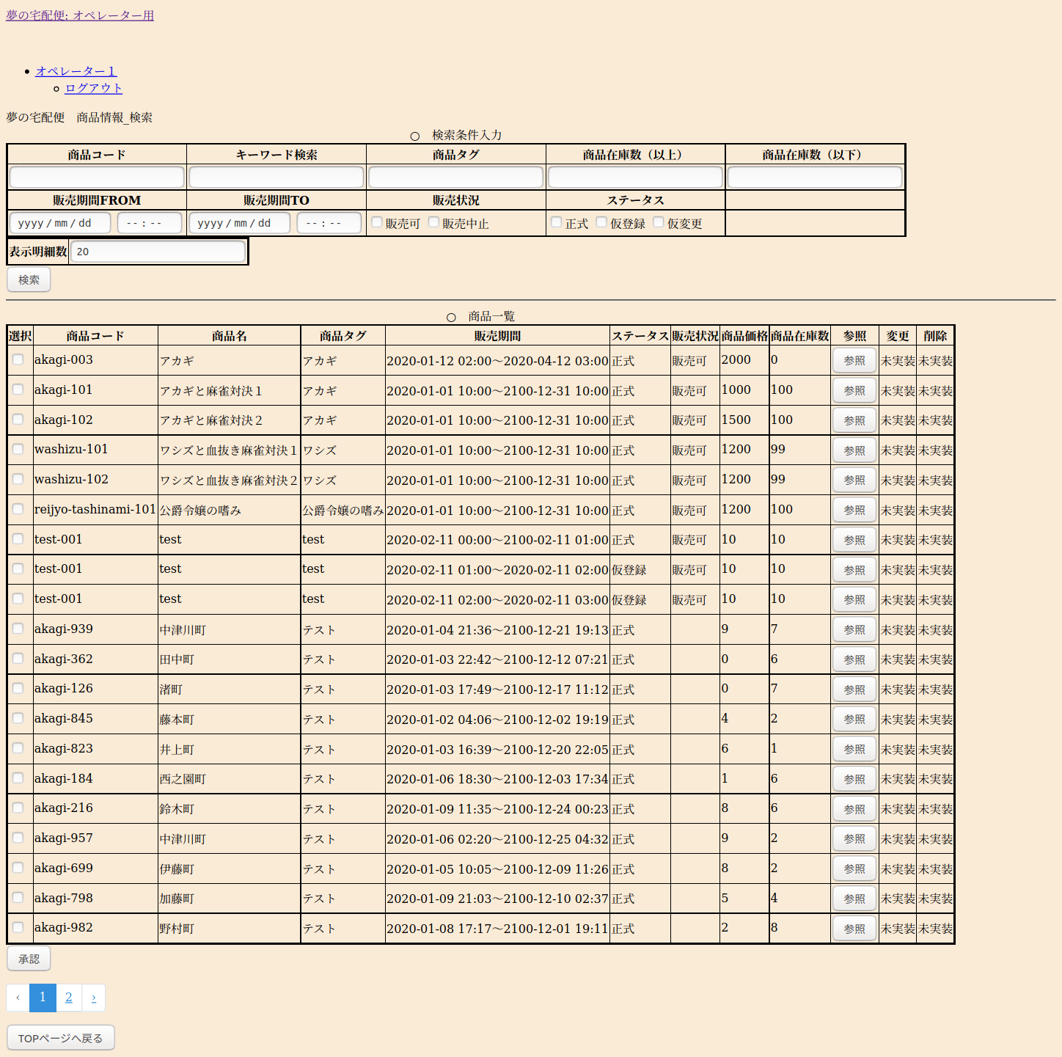
 | ＜画面サンプル４＞ | ＜URL:get＞~/operator/product/search
 | ※検索後のイメージ

 | 検索条件入力欄
 | 〃
 | 〃
 | 〃

参照ボタンを押下後、別ウィンドウで詳細を表示
＜URL:get＞~/operator/product/show?id=※商品情報マスタのID
＜JavaScript＞/public/js/select_link.js
 | 検索結果表示欄
 | 〃
 | 〃
 | 〃
 | 〃
 | 〃
 | 〃
 | 〃
 | 〃
 | 〃
 | 〃
 | 〃
 | 〃
 | 〃
 | 〃
 | 〃
 | 〃
 | 〃
 | 〃
 | 〃
 | 〃
 | 〃
 | 〃
 | 〃
 | 〃
 | 〃
 | 〃
 | 〃
承認ボタン押下後、選択欄のチェックがONの明細に対して承認を行う（ステータスを仮登録⇒正式に更新）
＜URL:get＞~/operator/product/approval＜JavaScript＞
 | 〃
 | 〃

 | ＜画面サンプル５＞ | ＜URL:get＞~/operator/product/show

③会員の商品購入機能の簡易説明
【③会員の商品購入機能に関する設計書・ソース・画面サンプル】

 | ＜機能＞ | 会員が商品を購入する機能

 | ＜処理の流れ＞ | ①商品紹介ページで気に入った商品をカートに登録する。
 |  | ②カートの一覧より購入手続きを進めるかキャンセルを行う。
 |  | ③購入手続き１⇒配達先の氏名・住所・電話番号を入力
 |  | ④購入手続き２⇒配達希望日時を選択
 |  | ⑤購入手続き３⇒決済に使用するクレジットカードを選択・入力
 |  | ⑥上記①・③～⑤の内容を確認する。
 |  | ⑦商品取引リスト、商品配送状況リストへレコードを登録する。
 |  | 商品在庫リストより在庫を減算する。
 |  | 商品カートリストのステータスを決済済みに更新する。
 |  | ⑧購入手続きが完了したことを会員へ通知する。

 | ＜関連設計書＞ | 業務フロー | 111.業務フロー図(biz-mbr-04)商品参照（非会員）.xlsx
 |  |  | 111.業務フロー図(biz-mbr-05)商品参照・カート登録.xlsx
 |  |  | 111.業務フロー図(biz-mbr-06)商品購入手続き.xlsx
 |  | 画面設計書 | 121.画面遷移図（会員用）.xlsx
 |  |  | 122.画面設計（scr-mbr-06-01）会員向けＴＯＰページ.xlsx
 |  |  | 122.画面設計（scr-mbr-06-02）会員向けカテゴリ別商品一覧ページ.xlsx
 |  |  | 122.画面設計（scr-mbr-06-03）会員向け商品詳細ページ.xlsx
 |  |  | 122.画面設計（scr-mbr-07-01）購入手続き_カート一覧.xlsx
 |  |  | 122.画面設計（scr-mbr-07-02）購入手続き_配達先指定.xlsx
 |  |  | 122.画面設計（scr-mbr-07-03）購入手続き_配達日時指定.xlsx
 |  |  | 122.画面設計（scr-mbr-07-04）購入手続き_支払方法指定.xlsx
 |  |  | 122.画面設計（scr-mbr-07-05）購入手続き（確認）.xlsx
 |  |  | 122.画面設計（scr-mbr-07-06）購入手続き（結果）.xlsx
 |  | テーブル設計書 | 131.ER図.xlsx
 |  |  | 132.テーブル定義07（product_masters）商品情報マスタ.xlsx
 |  |  | 132.テーブル定義28（tag_masters）タグマスタ.xlsx
 |  |  | 132.テーブル定義28（featured_product_masters）注目商品マスタ.xlsx
 |  |  | 132.テーブル定義09（product_stock_lists）商品在庫リスト.xlsx
 |  |  | 132.テーブル定義10（product_cart_lists）商品カートリスト.xlsx
 |  |  | 132.テーブル定義11（product_transaction_lists）商品取引リスト.xlsx
 |  |  | 132.テーブル定義13（product_delivery_status_lists）商品配送状況リスト.xlsx
 |  |  | 132.テーブル定義01（members）会員情報マスタ.xlsx
 |  |  | 132.テーブル定義27（address_masters）住所マスタ.xlsx

 | 関連ソース | ディレクトリ | ファイル | 補足
 | ルート | /routes/ | web.php | 非ログイン状態のルート
 |  | /routes/ | member.php | 会員としてログインしている状態のルート
 | ミドルウェア | /app/Http/Middleware/ | RequestConvertMiddleware.php | グローバルミドルウェア：入力項目の前後空白除去
 |  | - | - | なし ※バリデートの前処理をフォームリクエストで行ったため
 | コントローラー | /app/Http/Controllers/ | SalesSiteController.php | ＴＯＰページ、タグ別、検索結果のページを表示
 |  | /app/Http/Controllers/ | ProductListController.php | 商品検索した結果を表示。また商品の詳細を表示。
 |  | /app/Http/Controllers/MemberMenu/ | ProductCartListController.php | 商品カートリストへの追加・削除を行う。
 |  | /app/Http/Controllers/MemberMenu/ | ProductTransactionController.php | １．購入手続き_カート一覧を表示＜画面サンプル？参照＞ ２．購入手続き_配達先指定の表示とチェック＜画面サンプル？参照＞ ３．購入手続き_配達日時指定の表示とチェック＜画面サンプル？参照＞ ４．購入手続き_支払方法指定の表示とチェック＜画面サンプル？参照＞ ５．購入手続き（確認）の表示とチェック＜画面サンプル？参照＞ ６．購入手続き（結果）の表示＜画面サンプル？参照＞ ７．各テーブルの登録・更新 ・商品取引リストへ登録 ・商品配送状況リストへ登録 ・商品在庫リストを更新 ・商品カートリストを更新
 |  | /app/Http/Controllers | AddressMastersController.php | 新規会員登録（入力）画面で「郵便番号より住所検索」ボタンを押下した際、AJAXで住所マスタより住所情報を取得する。
 | フォームリクエスト | /app/Http/Requests/ | ProductCartAddRequest.php | 購入手続き：カートへの追加時のチェック
 |  | /app/Http/Requests/ | ProductCartDeleteRequest.php | 購入手続き：カートから削除時のチェック
 |  | /app/Http/Requests/ | ProductCartSelectRequest.php | 購入手続き：カートを選択時のチェック
 |  | /app/Http/Requests/ | DeliveryAddressCheckRequest.php | 購入手続：配達先情報（氏名・住所・電話番号）のチェック
 |  | /app/Http/Requests/ | DeliveryDatetimeCheckRequest.php | 購入手続：配達日時情報のチェック
 |  | /app/Http/Requests/ | DeliveryPaymentCheckRequest.php | 購入手続：支払方法（クレジットカード）のチェック
 |  | /app/Http/Requests/ | DeliveryRegisterRequest.php | 購入手続：最新のマスタを使った最終チェック
 | 独自ルール | /app/Rules/ | MemberPurchaseStopDivisionRule.php | 会員が購入停止になっていた場合エラー
 |  | /app/Rules/ | PaymentStatusUnsettledRule.php | 決済しようとしたカートが、既に決済・キャンセルとなっていた場合エラー
 |  | /app/Rules/ | ProductStockRule.php | 商品の在庫チェック。在庫がなければエラー
 |  | /app/Rules/ | SellingDiscontinuedRule.php | 商品が販売中止の場合エラー
 | ビュー | /resources/views/operator/layout/ | auth.blade.php | 会員向けビューの共通部 ※Multi-Authで自動生成したものをベースに修正
 |  | /resources/views/member/subviews/ | menu_bar.blade.php | 会員向けのメニューバー（ＴＯＰページや、タグ別の商品一覧画面を表示するのに使用する） ※現在試作中
 |  | /resources/views/member/subviews/ | side_bar.blade.php | サイドバー用のビュー
 |  | /resources/views/operator/menu/ | site_top.blade.php | 会員向けＴＯＰページ ＜画面サンプル１＞参照
 |  | /resources/views/operator/menu/ | site_product_lists.blade.php | 会員向けカテゴリ別商品一覧ページ ＜画面サンプル２＞、＜画面サンプル３＞参照参照参照
 |  | /resources/views/operator/menu/ | site_product.blade.php | 会員向け商品詳細ページ ＜画面サンプル４＞参照
 |  | /resources/views/operator/menu/ | cart_lists.blade.php | 会員登録用画面（購入手続き_カート一覧） ＜画面サンプル５＞参照
 |  | /resources/views/operator/menu/ | delivery_address.blade.php | 購入手続き_配達先指定 ＜画面サンプル６＞参照
 |  | /resources/views/operator/menu/ | delivery_check.blade.php | 購入手続き（確認） ＜画面サンプル７＞参照
 |  | /resources/views/operator/menu/ | delivery_datetime.blade.php | 購入手続き_配達日時指定 ＜画面サンプル８＞参照
 |  | /resources/views/operator/menu/ | delivery_payment.blade.php | 購入手続き_支払方法指定 ＜画面サンプル９＞参照
 |  | /resources/views/operator/menu/ | delivery_result.blade.php | 購入手続き（結果） ＜画面サンプル１０＞参照
 | css | /public/css/ | member.css | 会員向けページ共通のCSSファイル。
 | JavaScript | /public/js/ | address_get.js | 入力された郵便番号から住所情報を取得する。
 | テスト | /tests/Feature/ | Delivery1Test.php | 商品購入に関するテスト ・全体的な疎通テスト ・一部画面のバリデートテスト
 |  | /tests/Feature/ | Delivery2Test.php | 購入手続き_配達先指定画面のバリデートテスト ※上記のDelivery1Test.phpではテストしきれない部分を分割
 |  | /tests/Feature/ | Delivery3Test.php | 購入手続き_配達日時指定画面のバリデートテスト
 |  | /tests/Feature/ | Delivery4Test.php | 購入手続き_支払方法指定画面のバリデートテスト
 |  | /tests/Feature/ | Delivery5Test.php | 購入手続き（確認）画面のテスト

 | ＜画面サンプル１＞ | ログイン中⇒＜URL＞~/member/home |  | 非ログイン中⇒＜URL＞~/
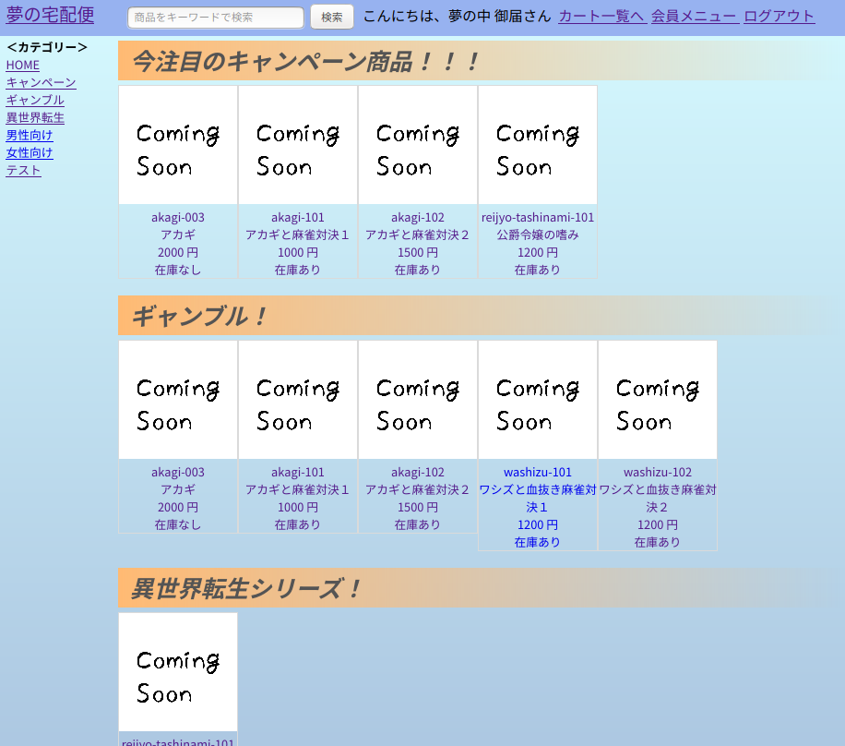
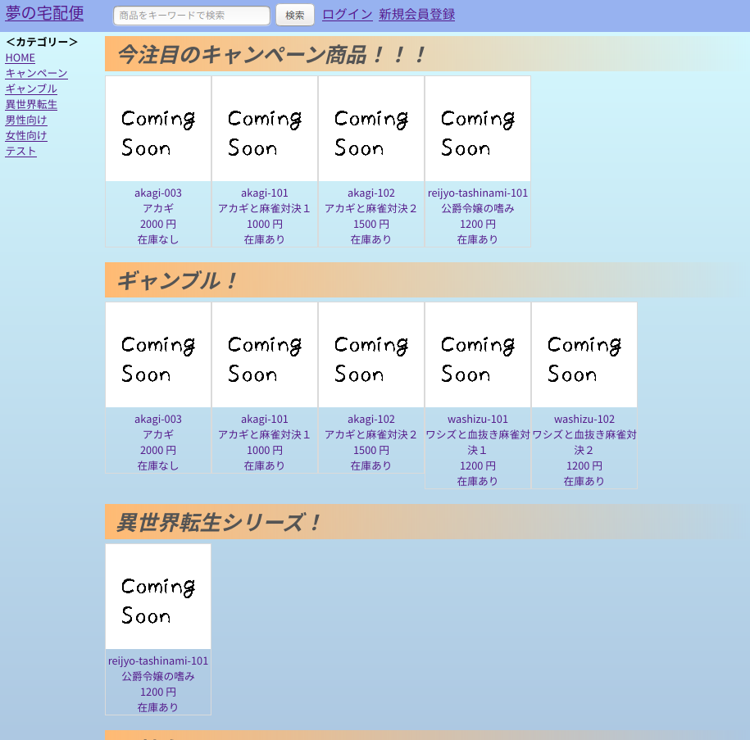

 | ＜画面サンプル２＞ | ログイン中⇒＜URL＞~/member/tag?tag=※タグ |  | 非ログイン中⇒＜URL＞~/tag?tag=※タグ
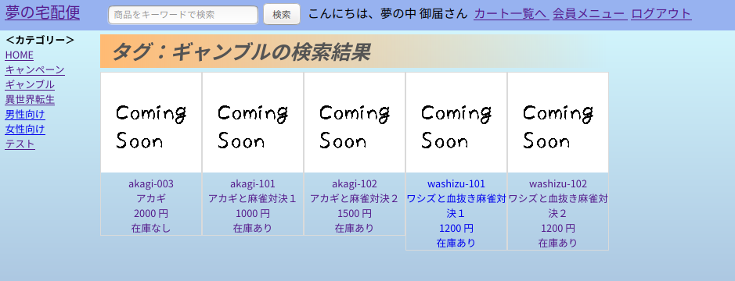
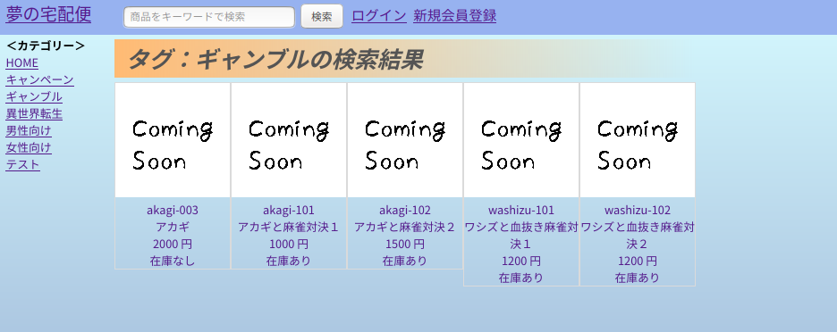

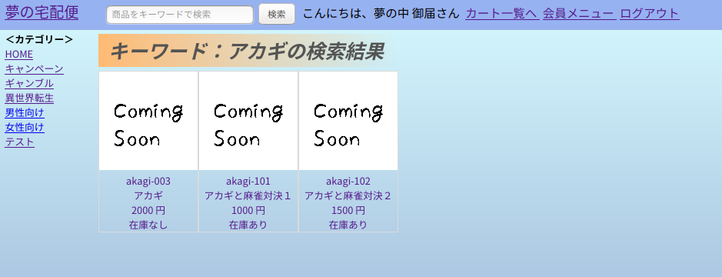
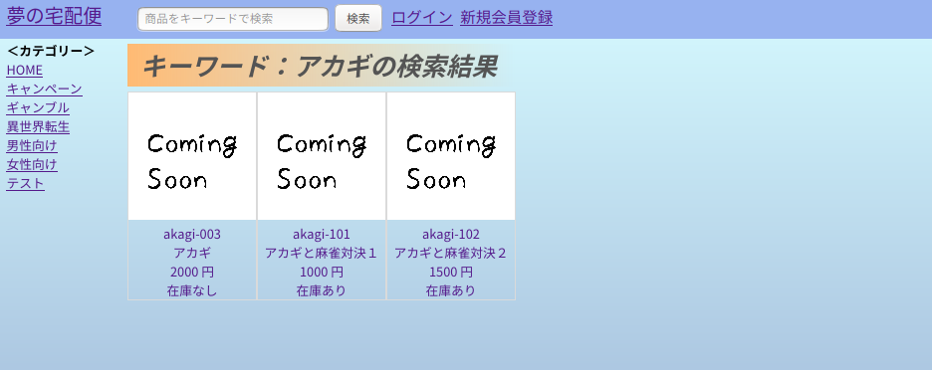
 | ＜画面サンプル３＞ | ログイン中⇒＜URL＞~/member/keyword?product_search_keyword=※検索キーワード |  | 非ログイン中⇒＜URL＞~/keyword?product_search_keyword=※検索キーワード
 | ※画面上段の検索欄から
 | 検索した結果
 | サンプルは「アカギ」
 | で検索。

 | ＜画面サンプル４＞ | ログイン中⇒＜URL＞~/member/home |  | 非ログイン中⇒＜URL＞~/
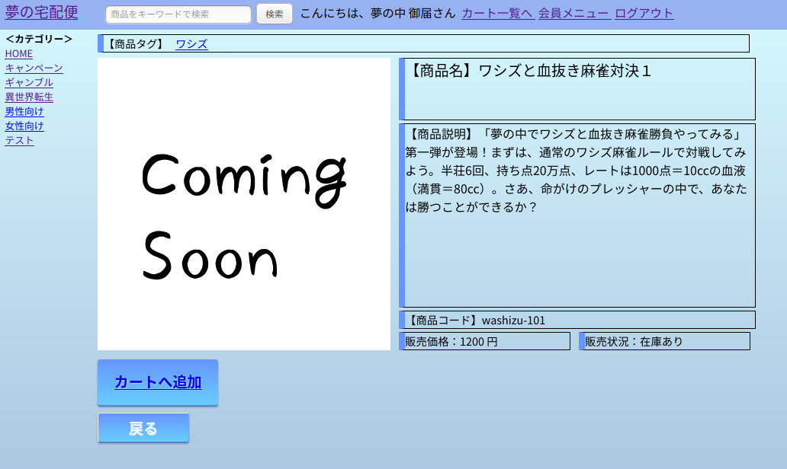
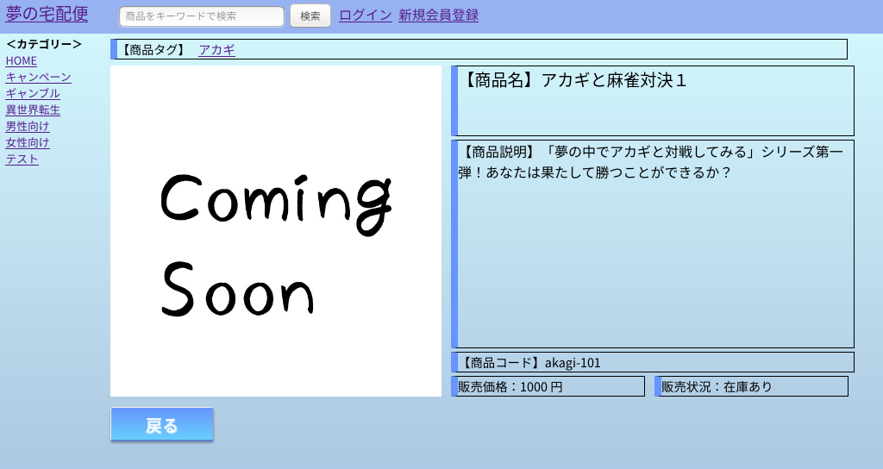

カートへ追加ボタンを押下後、
購入手続きへボタンが表示される
＜URL＞~/member/cart_add

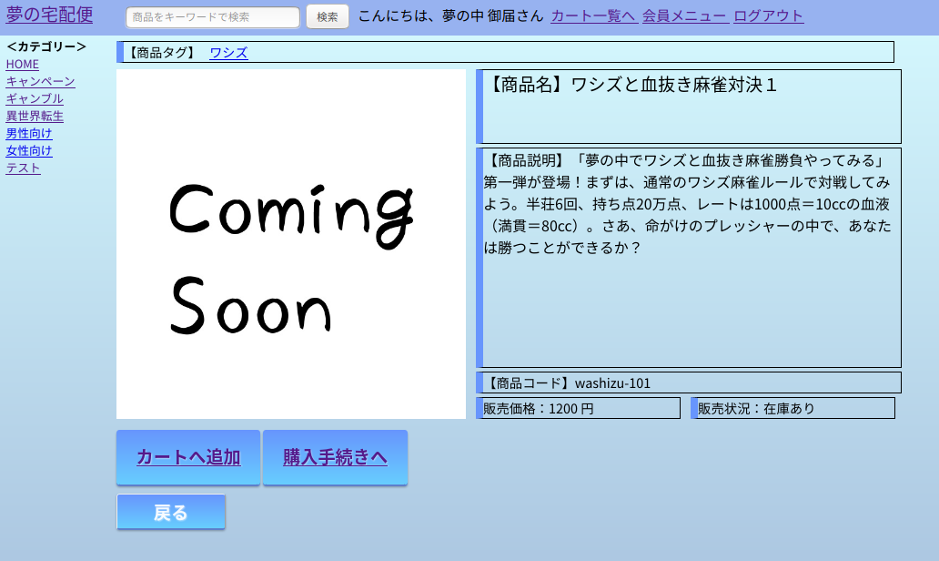

購入手続きボタン押下後、次の画面へ
＜URL＞~/member/cart_index

配送手続きへを押下後、次の画面へ
＜URL＞~/member/delivery_address
 | ＜画面サンプル５＞ | ＜URL＞~/member/cart_index

キャンセルを押下した場合、商品カートリストより削除して、当画面を再表示する。
＜URL＞~/member/cart_delete

 | ＜画面サンプル６＞ | ＜URL＞~/member/delivery_address
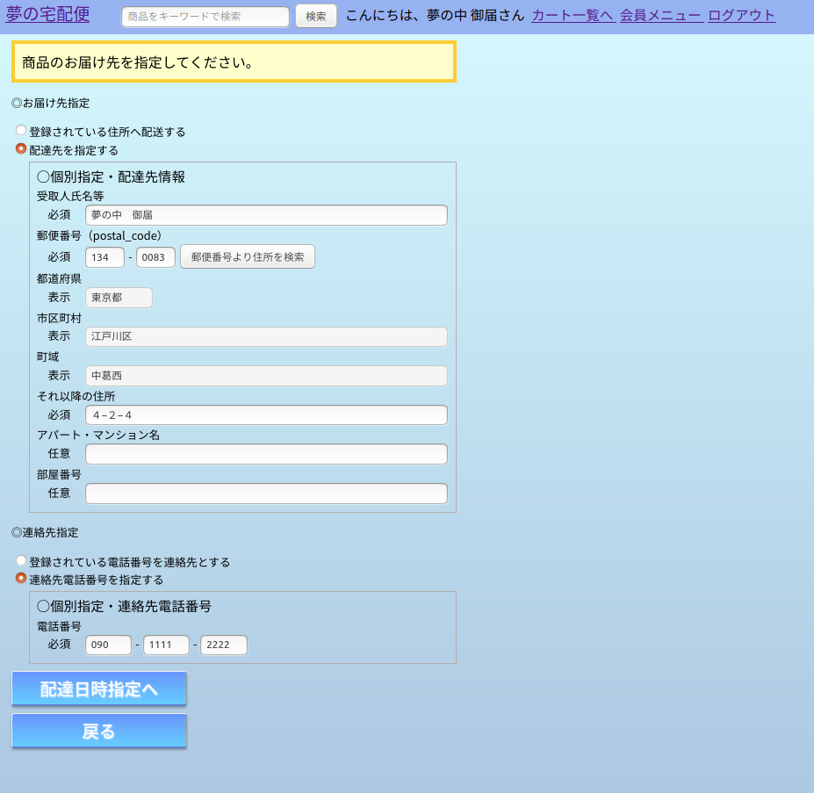

配達日時指定へを押下した場合、次の画面へ
＜URL＞~/member/delivery_datetime

 | ＜画面サンプル７＞ | ＜URL＞~/member/delivery_datetime
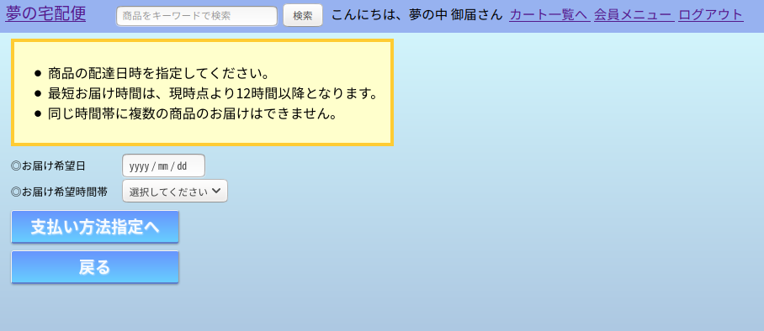

支払い方法指定へを押下した場合、次の画面へ
＜URL＞~/member/delivery_payment

 | ＜画面サンプル８＞ | ＜URL＞~/member/delivery_payment
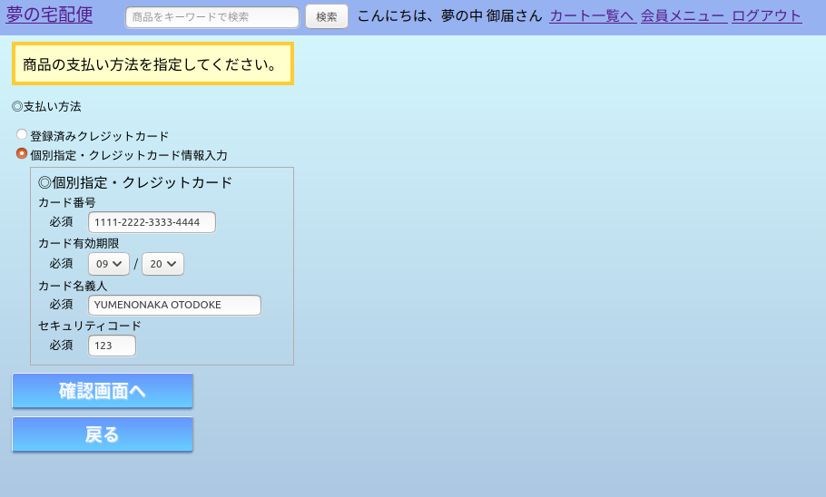

確認画面へを押下した場合、次の画面へ
＜URL＞~/member/delivery_check

 | ＜画面サンプル９＞ | ＜URL＞~/member/delivery_check
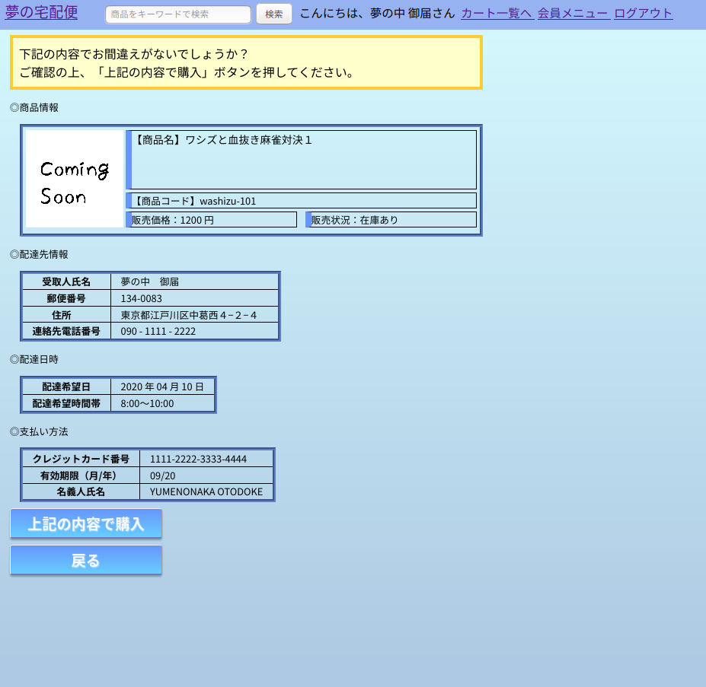

上記の内容で購入ボタンを押下後、実際に各テーブルへの登録を行い、次の画面へ
＜URL＞~/member/delivery_register

 | ＜画面サンプル１０＞ | ＜URL＞~/member/delivery_register
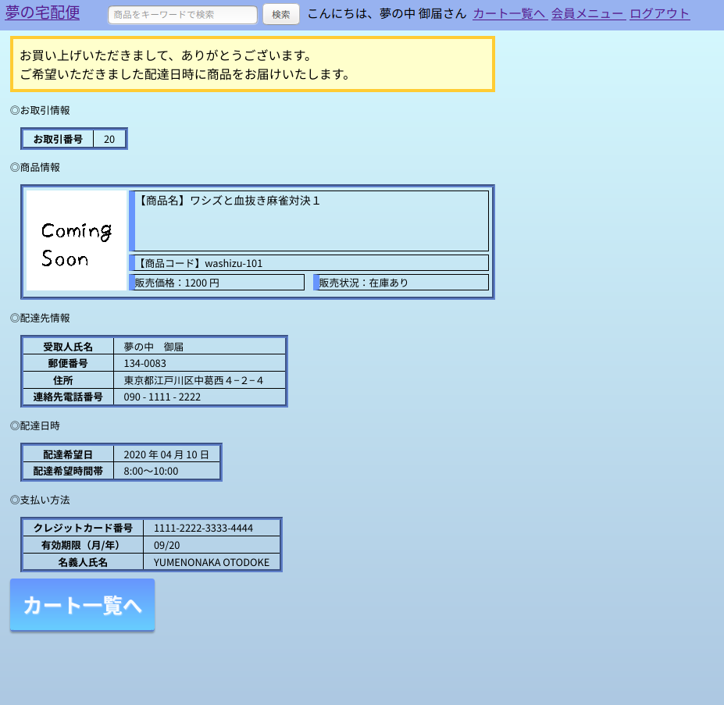

他に購入手続きを行うものがあれば、カート一覧へ
＜URL＞~/member/cart_index
※今回決済したものは表示されません。

